PAISUPAAGID
HEKAMERK OÜ |  |  |  |  |  |  |  |  | 8.05
LEIVA 4, 12618 TALLINN
TEL. 6776 300 | info@hekamerk.ee

HINNAKIRI |  |  |  |  |  |  | APRILL 2024

PAISUPAAGID |  |  |  |  |  | PARTNERI SOODUSTUSED:
 |  |  |  |  |  | PAISUPAAGID KÜTTELE: |  |  | 0%
 |  |  |  |  |  | PAISUPAAGID TARBEVEELE: |  |  | 0%
 |  |  |  |  |  | PAISUPAAKIDE KINNITUSED: |  |  | 0%
 | KOOD | KIRJELDUS | Maht | Eelrõhk | Max töörõhk | Ühendus | Paigaldus | HIND
 |  |  |  |  |  |  |  | KM-TA | KM-TA

 |  | PAISUPAAGID KÜTTE- ja JAHUTUSSÜSTEEMIDELE
CONTRA-FLEX, max temp. membraanile 70°C, max töötemperatuur 120°C
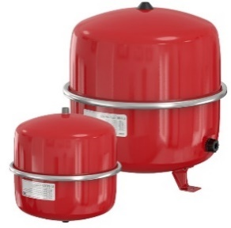
 |  | Contra-Flex | 8L | 1,5 bar | 3 bar | 3/4"VK | klambriga seinale | 34.42
 |  | Contra-Flex | 12L | 1,5 bar | 3 bar | 3/4"VK | klambriga seinale | 37.82
 |  | Contra-Flex | 18L | 1,5 bar | 3 bar | 3/4"VK | klambriga seinale | 41.98
 |  | Contra-Flex | 25L | 1,5 bar | 3 bar | 3/4"VK | klambriga seinale | 49.27
 |  | Contra-Flex | 35L | 1,5 bar | 3 bar | 3/4"VK | põrandale/seinale | 68.29
 |  | Vt. lisainfo
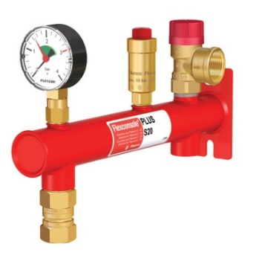
 |  | PAISUP. KINNITUS MB2 +KANDURVITS FLAMCO (8-25L) |  |  |  |  |  | 13.71
 |  |  |  |  |  | Vt. lisainfo

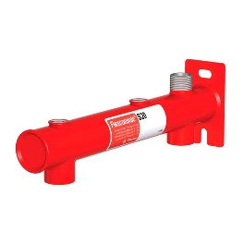
 |  | Komplekteeritud konsool paisupaakidele 1,5 BAR (8L-25L) |  |  |  |  |  | 82.09
 |  | Komplekteeritud konsool paisupaakidele 2,5 BAR (8L-25L) |  |  |  |  |  | 102.68
 |  |  |  |  |  | Vt. lisainfo

 |  | Konsool kaitsegrupile 3/8"-3/8"-3/4" (8L-25L) |  |  |  |  |  | 21.88

 |  | Paisupaaki väljalülitav liitmik 3/4" |  |  |  |  |  | 21.85
 |  |  |  |  |  | Vt. lisainfo

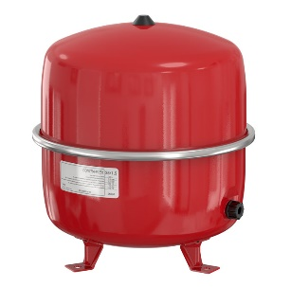
 |  | Liitmik FlexFast 3/4" |  |  |  |  |  | 16.34
 |  |  |  |  |  | Vt. lisainfo

 |  | Contra-Flex | 50L | 1,5 bar | 6 bar | 3/4"VK | põrandale/seinale | 78.59
 |  | Contra-Flex | 80L | 1,5 bar | 6 bar | 1"VK | põrandale/seinale | 119.08
 |  | Vt. lisainfo

 |  | Paisupaaki väljalülitav liitmik 1" |  |  |  |  |  | 37.82
 |  |  |  |  |  | Vt. lisainfo

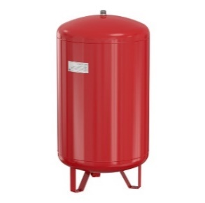
 |  | Contra-Flex | 100L | 2,5 bar | 6 bar | 1"VK | põrandale | 214.36
 |  | Contra-Flex | 150L | 2,5 bar | 6 bar | 1"VK | põrandale | 240.81
 |  | Contra-Flex | 200L | 2,5 bar | 6 bar | 1"VK | põrandale | 303.54
 |  | Contra-Flex | 300L | 2,5 bar | 6 bar | 1"VK | põrandale | 486.71
 |  | Contra-Flex | 400L | 2,5 bar | 6 bar | 1"VK | põrandale | küsi hinda
 |  | Contra-Flex | 500L | 2,5 bar | 6 bar | 1"VK | põrandale | küsi hinda
 |  | Contra-Flex | 600L | 2,5 bar | 6 bar | 1"VK | põrandale | küsi hinda
 |  | Vt. lisainfo

PAISUPAAGID TARBEVEESÜSTEEMIDELE
AIRFIX A, max temp. membraanile 70°C, max töötemperatuur 70°C
 |  | Airfix A | 8L | 4 bar | 10 bar | 3/4"VK | klambriga seinale | 54.16
 |  | Airfix A | 12L | 4 bar | 10 bar | 3/4"VK | klambriga seinale | 61.76
 |  | Airfix A | 18L | 4 bar | 10 bar | 3/4"VK | klambriga seinale | 70.73
 |  | Airfix A | 25L | 4 bar | 10 bar | 3/4"VK | klambriga seinale | 87.82
 |  | Airfix A | 35L | 4 bar | 8 bar | 3/4"VK | seinale | 132.13
 |  | Airfix A | 50L | 4 bar | 8 bar | 3/4"VK | seinale | 244.10
 |  | Airfix A | 80L | 4 bar | 8 bar | 3/4"VK | seinale | 324.70
 |  | Vt. lisainfo

 |  | PAISUP. KINNITUS MB2 +KANDURVITS FLAMCO (8-25L) |  |  |  |  |  | 13.71
 |  |  |  |  |  | Vt. lisainfo

 |  | Paaki väljalülitav liitmik AirfixControl 3/4" |  |  |  |  |  | 33.33
 |  |  |  |  |  | Vt. lisainfo

PAISUPAAGID PÄIKESEKÜTTESÜSTEEMIDELE
FLEXCON SOLAR, max temp. membraanile 110°C, max töötemperatuur 120°C

 |  | Flexcon Solar | 12L | 2,5 bar | 8 bar | 3/4"VK | klambriga seinale | 74.11
 |  | Flexcon Solar | 25L | 2,5 bar | 8 bar | 3/4"VK | klambriga seinale | 98.27
 |  | Vt. lisainfo

 |  | PAISUP. KINNITUS MB2 +KANDURVITS FLAMCO (8-25L) |  |  |  |  |  | 13.71
 |  |  |  |  |  | Vt. lisainfo

 |  | Flexcon Solar | 50L | 2,5 bar | 8 bar | 3/4"VK | põrandale/seinale | 259.76
 |  | Vt. lisainfo

 |  | Paisupaaki väljalülitav liitmik 3/4" |  |  |  |  |  | 21.85
 |  |  |  |  |  | Vt. lisainfo

 |  | Liitmik FlexFast 3/4" |  |  |  |  |  | 16.34
 |  |  |  |  |  | Vt. lisainfo

